Conseils d'utilisation
Instructions d’utilisation de l’assistant de calcul
L’assistant de calcul sert à calculer la consommation électrique d’entraînements existants et nouveaux. On peut l’utiliser pour les moteurs de ventilateurs et de pompes, mais pour celles-ci uniquement pour les appareils fonctionnant en circuit fermé (donc à l’exclusion des pompes de levage et de surpression). Cet outil est particulièrement bien adapté pour la plage de puissance de 3 à 100 kW, mais à condition que les moteurs et les pompes/ventilateurs possèdent des plaques signalétiques, respectivement que les données correspondantes soient connues. S’il est impossible de trouver les plaques signalétiques des pompes ou les ventilateurs en question, il faut déterminer leur débit et leur différence de pression (à pleine charge) à l’aide de la documentation ou par des mesures. Il n'est pas permis d'utiliser la puissance nominale du moteur électrique comme indication de la puissance nécessaire de la pompe ou du ventilateur ni de déterminer une consommation d'électricité.
Notez bien que la précision des résultats dépend de la précision des données saisies et que l’assistant de calcul ne peut en aucun cas remplacer la planification spécifique du projet.
L’assistant de calcul permet non seulement de calculer l’économie de courant générée par le remplacement des moteurs, mais aussi de comparer les variantes entre elles et donc de sélectionner un nouveau moteur en ciblant son efficacité énergétique.
On peut aussi s’en servir pour établir les pronostics et prouver les économies réalisables à l’aide des mesures ProKilowatt, mais il ne s’agit pas pour autant d’une garantie que les mesures en question satisferont aux exigences conditionnant l’attribution des aides.
Si l’assistant de calcul, respectivement les champes de tableau ne sont pas verrouillés, c’est à dessein et pour garantir une transparence maximale. Nous déclinons toute responsabilité pour d’éventuelles erreurs et pour les éventuelles conséquences de modifications apportées à l’assistant de calcul et vous recommandons d'en faire une copie de sécurité.
Il existe par ailleurs un mode d’emploi séparé et détaillé pour cet assistant de calcul, disponible sur demande.

Assistant de calcul
Assistant ProKilowatt pour le calcul de la consommation électrique des systèmes d'entraînement de pompes et de ventilateurs

Assistant de calcul

Pour pouvoir utiliser correctement cet outil de calcul, veuillez lire attentivement le document word "ProKilowatt_Tool_el.Antriebe_BFE_Manual".

Champ obligatoire
Préciser pour information
Résultats
Pas d'entrée / de résultats

1) Saisie des données et de la consommation électrique de l'ancien entraînement

1.1 Données de la plaque signalétique (puissance nominale)
 |  |  | Plaque signalétique | Plaque signalétique
 |  |  | Moteur | Pompe / Ventilateur
Fabricant |  |  |  |  | pour info, pour recherche de la fiche technique
Type/modèle |  |  |  |  | pour info, pour recherche de la fiche technique
Puissance nominal [kW] |  |  |  |  | Puissance à l'arbre du moteur ("PN" indication en kW); puissance nécessaire de la pompe ou ventilateur ("P" indication en kW)
Vitesse de rotation [t/min] |  |  | à commutation de polarité |  | Dropdown: Sélectionner la vitesse de rotation du moteur, pour les moteurs à pôles commutables sélectionner "à pôles commutables".
Débit volumétrique [m3/h]
Hauteur de refoulement/ différence de pression totale [kPa]
Année de construction/ génération |  |  |  |  | Si données inconnues: âge estimé
Rendement [%] |  |  |  |  | Reprendre la mention précise (%), voir tableaux d'aide 1 et 2

1.2 Détermination du rendement d'une pompe ou d'un ventilateur

Remarque : Si fiche technique disponible, reporter le taux de rendement dans le champ correspondant. Hors point de rendement idéal, les taux de rendement sont inférieurs à ceux du diagramme. Les taux de rendement des pompes / ventilateurs âgés sont inférieurs à ceux du diagramme.

η Pumpe/Ventilator [%] |  |  |  | Selon diagrammes 1 et 2 ou fiche signalétique
η Transmission (Ventilator) [%] (si existent) |  |  |  | On recommande les valeurs suivantes : eta courroie plate : 97%, eta corroue trapézoïdale : 94%, eta sans (entraînement direct / pompe) : 100%

1.3 Détermination du temps de fonctionnement annuel

Temps de fonctionnement annuel [h/a] |  |  |  | Si non calculable à partir du réglage des commandes ou du système de commande, resp. du compteur d'heures < estimation

1.4 Calcul de la consommation énergétique à partir de la fiche signalétique (pompe / venitlateur) avec fonctionnement à débit constant

Remarque : s'applique aussi en cas de régulation du débit par dérivation.
Puissance motrice P2 [kW] |  |  | 0.0 | Donnée de la fiche signalétique
Puissance motrice P2 [kW] |  |  | #DIV/0! | Calculée à partir du débit et de la différence de pression, du taux de rendement et du taux de transmission de la transmission
Valeur auxiliaire P2 min [kW] |  |  | #DIV/0! | (empêche la valeur 0 en cas de non-saisie de données pour le débit et la hauteur de refoulement)
Puissance absorbée du moteur P1 [kW] |  |  | #DIV/0! | Se calcule à partir de la valeur inférieure de P2, "Min P2" (cellule D48).
Consommation énergétique selon données fiche signalétique E1 [kWh/a] |  |  | #DIV/0! | "Valeur limite supérieure", se calcule à partir des données de la fiche signalétique
Charge moteur (données de la fiche signalétique) [%] |  |  | #DIV/0! | P2 (moteur) / P2 (Pu/Ve), ne devrait être ni <50%, ni >120%.

1.5 Récapitulation des données de mesure; résultats intermédiaires basés sur les mesures

Mesures
Remarque : toutes les mesures doivent être faites à pleine charge.
Puissance absorbée du moteur P1 [kW] |  |  |  | Mesure sur l'appareil ou calcul à partir du système de commande; donne E2
Courant moteur [A] |  |  |  | Mesure sur l'appareil ou calcul à partir du système de commande, A Courant moteur (1 Conducteur, pince ampèremétrique); donne E3
(Différence de) pression (hauteur de refoulement) [kPa] |  |  |  | Mesure sur l'appareil ou calcul à paartir du système de commande
Débit [m3/h] |  |  |  | Mesure sur l'appareil ou calcul à partir du système de commande; donne E4

Résultats intermédiaires basés sur les mesures précitées
Cos j, à reprendre éventuellement du diagramme 3
Puissance absorbée du moteur P1 [kW] |  |  | 0.00 | Courant moteur x tension réseau 400 V; donne E3
Puissance nette pompe / ventilateur [kW] |  |  | 0.00 | Différentiel de pression mesuré x débit mesuré
Puissance P2 pompe / ventilateur [kW] |  |  | #DIV/0! | Calculé à partir du rendement pompe / ventilateur et transmission
Puissance absorbée du moteur P1 [kW] |  |  | #DIV/0! | Calculé à partir du taux de rendement du moteur; donne E4

1.6 Calcul de la consommation énergétique à débit constant (ou régulation par dérivation) à partir des valeurs mesurées

 |  |  |  |  | Consommation énergétique [kWh/a] | Puissance méc. P2 [kW] | Charge du moteur [%]

Paramètre consommation énergétique selon plaque signalétique (pompe / ventilateur), E1 |  |  |  |  | #DIV/0! | #DIV/0! | #DIV/0!
Paramètre consommation énergétique selon mesure de la puissance motrice, E2 |  |  |  |  | 0 | 0.00 | #DIV/0!
Paramètre Consommation énergétique selon mesure du courant, E3 |  |  |  |  | 0 | 0.00 | #DIV/0!
Paramètre consommation énergétique selon mesure du débit et du différentiel de pression, E4 |  |  |  |  | #DIV/0! | #DIV/0! | #DIV/0!
Consommation énergétique minimum |  |  |  |  | #DIV/0!

1.7 Calcul de la consommation énergétique à débit variable

Remarques : Reporter le profil de charge de l'installation existante sur le tableau ci-après. Ne pas inscrire la valeur "0" dans la colonne "Débit". Pour les moteurs à commutation de polarité, indiquer les débits correspondants selon tableau 3. Attention : Le profil de charge ne peut pas s'utiliser dans le cas des pompes de levage et de surpression. Vous trouverez ci-après sous "3) Résultats" les résultats pour la puissance sur arbre pondérée et la consommation énergétique pour l'installation existante à débit variable.

courbe de charge
Profil / courbe de charge

Débit [%] | Pourcentage de temps [%]

contrôle | 0%

2) Saisie des données et consommation électrique du nouvel entraînement, transmission (améliorée) incluse

2.1 Calcul de la consommation éelctrique pour appareils à débit constant (ou régulation par dérivation)

Puissance nominal du nouveau moteur P2 [kW] |  |  |  |  |  | Peut différer de la puissance du moteur existant, voir plus bas, charge du moteurMotorenbelastung oben
Rendement énergétique du nouveau moteur [%] |  |  |  |  |  | Selon tableau auxiliaire B et fiche technique annexée.
η transmission améliorée (ventilateur) [%] |  |  |  |  |  | Si la transmissioin a été améliorée (entraînement direct ou courroie plate au lieu de trapézoïdale), reporter cettre valeur, sinon laisser vid.
Für die Berechnung des Energieverbrauchs verwendeter eta Transmission [%] |  |  |  |  | 0.0%
Charge du nouveau moteur, selon données de la plaque signalétique pompe / ventilateur [%] |  |  |  |  | #DIV/0! | Valeur calculée à partir de la valeur auxiliaqire P2min (D49)
Charge du nouveau moteur, selon la puissance nominale du moteur [%] |  |  |  |  | #DIV/0!
Charge du nouveau moteur, selon mesure du courant moteur [%] |  |  |  |  | #DIV/0!
Charge du nouveau moteur, selon mesure du débit et du différentiel de pression [%] |  |  |  |  | #DIV/0!
Charge minimum [%] - tenir ici compte de l'amélioration eta transmission |  |  |  |  | #DIV/0!
Consommation énergétique du nouveau moteur [kWh/a] |  |  |  |  | #DIV/0! | Calculée à partir de la charge minimum
Economie par rapport à la valeur minimum de la consommation de l'installation existante [kWh/a] |  |  |  |  | #DIV/0! | calculé contre valeur dans F80

2.2 Calcul de la consommation énergétique en cas de débit variable

Remarques : Le profil de charge de la nouvelle installation doit être reporté aur le tableau ci-après. Ne pas inscrire la valeur "0" dans la colonne "Débit". Si le profil de charge de la nouvelle installation ne diffère pas de celui de l'installation existante, vous pouvez reprendre la valeur du tableau précédent.

Courbe de charge
Profil / courbe de charge

Débit [%] | Pourcentage de temps [%]

Contrôle | 0%

Valeur auxiliaire P2 nouvelle | #DIV/0! | kW
 |  | (change en cas d'amélioration de la transmission)

3) Synthèse des résultats

Le tableau ci-dessous présente la puissance sur l'arbre et la consommation énergétique pour diverses variantes des installations existante et nouvelle.

 |  | Puissance motrice sur l'arbre P2 [kW] pondérée en fonction du profil de charge |  | Consommation énergétique [kWh/a] |  | Economie d'énergie [kWh/a]
 |  |  |  |  |  |  |  |  | Calculs de P2:
 |  | Existante | Nouvelle | Existante | Nouvelle
Soupape de réglage |  | #DIV/0! | #DIV/0! | #DIV/0! | #DIV/0! | #DIV/0! | "Nouveau" <-> "ancien, tous deux avec soupape de réglage |  | Base: soupape de réglage P2X / P2100 = 0.7log(VX / V100)+1
Moteur à commutation de polarité |  | #DIV/0! | Rempl par variateur! | #DIV/0! | Rempl. par variateur! |  |  |  | comme calculé avec variateur, utilisation d'un facteur de correction de 1.2 pour le calcul de P2 (approximation grossière!)
Moteur avec variateur |  | #DIV/0! | #DIV/0! | #DIV/0! | #DIV/0! | #DIV/0! | "Nouveau" av. variateur<-> "Ancien" av. soupape de réglage |  | Base: loi de proportionnailité P2X / P2100 = 1.04*((VX / V100)^2.8)
 |  |  |  |  |  | #DIV/0! | "Nouveau" av. variateur <-> "Ancien" à commutation de polarité

 |  |  |  |  |  |  |  | * Ce calcul est une approximation basée sur la loi de proportionnalité. Celle-ci dit que dans les circuits fermés P2 est corrélé à la 3e puissance du débit. La réduction de l'exposant (2.8 au lieu de 3) et le supplément de 4% visent à tenir compte du taux de rendement du variateur ainsi que de la baisse du rendement du moteur à très basse charge.

OFEN / ARENA |  |  |  |  |  |  |  |  |  | Version valable jusqu'au: | 2019-08-30

calcul exemplair
Assistant ProKilowatt pour le calcul de la consommation électrique des systèmes d'entraînement de pompes et de ventilateurs

Calcul exemplair

Pour pouvoir utiliser correctement cet outil de calcul, veuillez lire attentivement le document word "ProKilowatt_Tool_el.Antriebe_BFE_Manual".

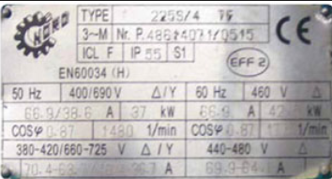
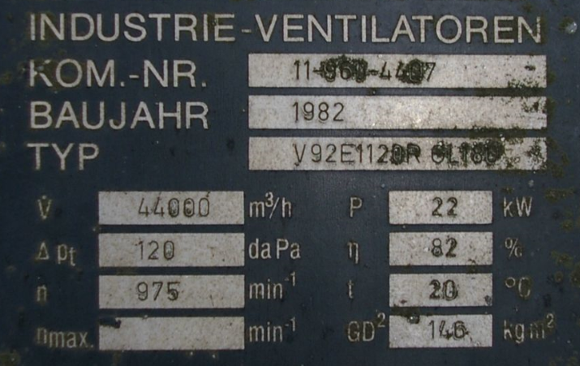
Champ obligatoire |  |  |  |  | Exemple plaque moteur électrique |  |  | Exemple plaque ventilateur
Préciser pour information
Résultats
Pas d'entrée / de résultats

1) Saisie des données et de la consommation électrique de l'entraînement ancien

1.1 Données de la plaque signalétique (puissance nominale)
 |  |  | Plaque signalétique | Plaque signalétique
 |  |  | Moteur | Pompe / Ventilateur
Fabricant |  |  |  |  | pour info, pour recherche de la fiche technique
Type/modèle |  |  |  |  | pour info, pour recherche de la fiche technique
Puissance nominal [kW] |  |  | 37 | 22 | Puissance à l'arbre du moteur ("PN" indication en kW); puissance nécessaire de la pompe ou ventilateur ("P" indication en kW)
Vitesse de rotation [t/min] |  |  | à commutation de polarité |  | Dropdown: Sélectionner la vitesse de rotation du moteur, pour les moteurs à pôles commutables sélectionner "à pôles commutables".
Débit volumétrique [m3/h] |  |  |  | 44000
Hauteur de refoulement/ différence de pression totale [kPa] |  |  |  | 1.2
Année de construction/ génération |  |  | 1985 |  | Si données inconnues: âge estimé
Rendement [%] |  |  | 87.9% |  | Reprendre la mention précise (%), voir tableaux d'aide 1 et 2

1.2 Détermination du rendement d'une pompe ou d'un ventilateur

Remarque : Si fiche technique disponible, reporter le taux de rendement dans le champ correspondant. Hors point de rendement idéal, les taux de rendement sont inférieurs à ceux du diagramme. Les taux de rendement des pompes / ventilateurs âgés sont inférieurs à ceux du diagramme.

η Pumpe/Ventilator [%] |  |  | 82.0% | Selon diagrammes 1 et 2 ou fiche signalétique
η Transmission (Ventilator) [%] (si existent) |  |  | 94.0% | On recommande les valeurs suivantes : eta courroie plate : 97%, eta corroue trapézoïdale : 94%, eta sans (entraînement direct / pompe) : 100%

1.3 Détermination du temps de fonctionnement annuel

Temps de fonctionnement annuel [h/a] |  |  | 2500 | Si non calculable à partir du réglage des commandes ou du système de commande, resp. du compteur d'heures < estimation

1.4 Calcul de la consommation énergétique à partir de la fiche signalétique (pompe / venitlateur) avec fonctionnement à débit constant

Remarque : s'applique aussi en cas de régulation du débit par dérivation.
Puissance motrice P2 [kW] |  |  | 22.0 | Donnée de la fiche signalétique
Puissance motrice P2 [kW] |  |  | 18.66 | Calculée à partir du débit et de la différence de pression, du taux de rendement et du taux de transmission de la transmission
Valeur auxiliaire P2 min [kW] |  |  | 18.66 | (empêche la valeur 0 en cas de non-saisie de données pour le débit et la hauteur de refoulement)
Puissance absorbée du moteur P1 [kW] |  |  | 21.23 | Se calcule à partir de la valeur inférieure de P2, "Min P2" (cellule D48).
Consommation énergétique selon données fiche signalétique E1 [kWh/a] |  |  | 53,086 | "Valeur limite supérieure", se calcule à partir des données de la fiche signalétique
Charge moteur (données de la fiche signalétique) [%] |  |  | 50% | P2 (moteur) / P2 (Pu/Ve), ne devrait être ni <50%, ni >120%.

1.5 Récapitulation des données de mesure; résultats intermédiaires basés sur les mesures

Mesures
Remarque : toutes les mesures doivent être faites à pleine charge.
Puissance absorbée du moteur P1 [kW] |  |  | 21.5 | Mesure sur l'appareil ou calcul à partir du système de commande; donne E2
Courant moteur [A] |  |  | 35 | Mesure sur l'appareil ou calcul à partir du système de commande, A Courant moteur (1 Conducteur, pince ampèremétrique); donne E3
(Différence de) pression (hauteur de refoulement) [kPa] |  |  | 1.3 | Mesure sur l'appareil ou calcul à paartir du système de commande
Débit [m3/h] |  |  | 40,000 | Mesure sur l'appareil ou calcul à partir du système de commande; donne E4

Résultats intermédiaires basés sur les mesures précitées
Cos j, à reprendre éventuellement du diagramme 3 |  |  | 0.82
Puissance absorbée du moteur P1 [kW] |  |  | 19.88 | Courant moteur x tension réseau 400 V; donne E3
Puissance nette pompe / ventilateur [kW] |  |  | 14.44 | Différentiel de pression mesuré x débit mesuré
Puissance P2 pompe / ventilateur [kW] |  |  | 18.74 | Calculé à partir du rendement pompe / ventilateur et transmission
Puissance absorbée du moteur P1 [kW] |  |  | 21.32 | Calculé à partir du taux de rendement du moteur; donne E4

1.6 Calcul de la consommation énergétique à débit constant (ou régulation par dérivation) à partir des valeurs mesurées

 |  |  |  |  | Consommation énergétique [kWh/a] | Puissance méc. P2 [kW] | Charge du moteur [%]

Paramètre consommation énergétique selon plaque signalétique (pompe / ventilateur), E1 |  |  |  |  | 53,086 | 18.66 | 50%
Paramètre consommation énergétique selon mesure de la puissance motrice, E2 |  |  |  |  | 53,750 | 18.90 | 51%
Paramètre Consommation énergétique selon mesure du courant, E3 |  |  |  |  | 49,710 | 17.48 | 47%
Paramètre consommation énergétique selon mesure du débit et du différentiel de pression, E4 |  |  |  |  | 53,298 | 18.74 | 51%
Consommation énergétique minimum |  |  |  |  | 49,710

1.7 Calcul de la consommation énergétique à débit variable

Remarques : Reporter le profil de charge de l'installation existante sur le tableau ci-après. Ne pas inscrire la valeur "0" dans la colonne "Débit". Pour les moteurs à commutation de polarité, indiquer les débits correspondants selon tableau 3. Attention : Le profil de charge ne peut pas s'utiliser dans le cas des pompes de levage et de surpression. Vous trouverez ci-après sous "3) Résultats" les résultats pour la puissance sur arbre pondérée et la consommation énergétique pour l'installation existante à débit variable.

courbe de charge
Profil / courbe de charge
Débit [%] | Pourcentage de temps [%] | exemple
50% | 0%
50% | 25%
67% | 50%
100% | 25%
Contrôle | 100%

2) Saisie des données et consommation électrique du nouvel entraînement, transmission (améliorée) incluse

2.1 Calcul de la consommation éelctrique pour appareils à débit constant (ou régulation par dérivation)

Puissance nominal du nouveau moteur P2 [kW] |  |  |  |  | 22 | Peut différer de la puissance du moteur existant, voir plus bas, charge du moteurMotorenbelastung oben
Rendement énergétique du nouveau moteur [%] |  |  |  |  | 94.5% | Selon tableau auxiliaire B et fiche technique annexée. Pour être éligible aux aides, au moins IE3+ variateur ou IE4
η transmission améliorée (ventilateur) [%] |  |  |  |  | 96.0% | Si la transmissioin a été améliorée (entraînement direct ou courroie plate au lieu de trapézoïdale), reporter cettre valeur, sinon laisser vid.
Für die Berechnung des Energieverbrauchs verwendeter eta Transmission [%] |  |  |  |  | 96.0%
Charge du nouveau moteur, selon données de la plaque signalétique pompe / ventilateur [%] |  |  |  |  | 85% | Valeur calculée à partir de la valeur auxiliaqire P2min (D49)
Charge du nouveau moteur, selon la puissance nominale du moteur [%] |  |  |  |  | 86%
Charge du nouveau moteur, selon mesure du courant moteur [%] |  |  |  |  | 79%
Charge du nouveau moteur, selon mesure du débit et du différentiel de pression [%] |  |  |  |  | 85%
Charge minimum [%] - tenir ici compte de l'amélioration eta transmission |  |  |  |  | 78%
Consommation énergétique du nouveau moteur [kWh/a] |  |  |  |  | 45,275 | Calculée à partir de la charge minimum
Economie par rapport à la valeur minimum de la consommation de l'installation existante [kWh/a] |  |  |  |  | 4,435 | calculé contre valeur dans F80

2.2 Calcul de la consommation énergétique en cas de débit variable

Remarques : Le profil de charge de la nouvelle installation doit être reporté aur le tableau ci-après. Ne pas inscrire la valeur "0" dans la colonne "Débit". Si le profil de charge de la nouvelle installation ne diffère pas de celui de l'installation existante, vous pouvez reprendre la valeur du tableau précédent.

Courbe de charge
Profil / courbe de charge

Débit [%] | Pourcentage de temps [%] | exemple
25% | 0%
50% | 25%
75% | 50%
100% | 25%
Contrôle | 100%

Valeur auxiliaire P2 nouvelle | 18.28 | kW
 |  | (change en cas d'amélioration de la transmission)

3) Synthèse des résultats

Le tableau ci-dessous présente la puissance sur l'arbre et la consommation énergétique pour diverses variantes des installations existante et nouvelle.

 |  | Puissance motrice sur l'arbre P2 [kW] pondérée en fonction du profil de charge |  | Consommation énergétique [kWh/a] |  | Economie d'énergie [kWh/a]
 |  |  |  |  |  |  |  |  | Calculs de P2:
 |  | Existante | Nouvelle | Existante | Nouvelle
Soupape de réglage |  | 16.55 | 16.51 | 47,058 | 43,688 | 3,369 | "Nouveau" <-> "ancien, tous deux avec soupape de réglage |  | Base: soupape de réglage P2X / P2100 = 0.7log(VX / V100)+1
Moteur à commutation de polarité |  | 10.45 | Remplacer par variateur! | 29,735 | Remplacer par variateur! |  |  |  | comme calculé avec variateur, utilisation d'un facteur de correction de 1.2 pour le calcul de P2 (approximation grossière!)
Moteur avec variateur |  | 8.71 | 9.68 | 24,779 | 25,611 | 21,447 | "Nouveau" av. variateur<-> "Ancien" av. soupape de réglage |  | Base: loi de proportionnailité P2X / P2100 = 1.04*((VX / V100)^2.8)
 |  |  |  |  |  | 4,124 | "Nouveau" av. variateur <-> "Ancien" à commutation de polarité

 |  |  |  |  |  |  |  | * Ce calcul est une approximation basée sur la loi de proportionnalité. Celle-ci dit que dans les circuits fermés P2 est corrélé à la 3e puissance du débit. La réduction de l'exposant (2.8 au lieu de 3) et le supplément de 4% visent à tenir compte du taux de rendement du variateur ainsi que de la baisse du rendement du moteur à très basse charge.

OFEN / ARENA

Tableaux et diagrammes auxiliai
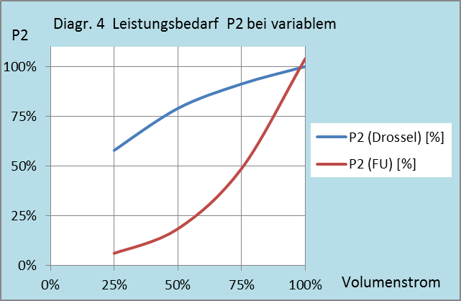
Assistant de calcul ProKilowatt pour la détermination de la consommation électrique des entraînements de pompes et de ventilateurs

Tableaux et diagramme auxiliaires

 |  |  |  | Tableau auxiliaire 2
Tableau auxiliaire 1: rrendement du moteur selon l'âge |  |  |  | Rendements selon Ecodesign-prescriptions pour moteurs 4P |  |  |  |  |  | Rendements selon Ecodesign-prescriptions pour moteurs 2P
 |  |  |  | PN (arbre) | IEO | IE1 | IE2 | IE3 | IE4 | IE1 | IE2 | IE3 | IE4
Âge | Classe d'eff. |  |  | kW | Wirkungsgrad in % |  |  |  |  | Wirkungsgrad in %
av. 2000 | IEO (EFff3) |  |  | 0.12 | 40 | 50 | 59.1 | 64.8 | 69.8 | 45 | 53.6 | 60.8 | 66.5
ap. 2000 | IE1 (Eff2) |  |  | 0.18 | 48.4 | 57 | 64.7 | 69.9 | 74.7 | 52.8 | 60.4 | 65.9 | 70.8
ap. 2012 | IE2 (Eff1) |  |  | 0.2 | 50.2 | 58.8 | 65.9 | 71.1 | 75.8 | 54.6 | 61.9 | 67.2 | 71.9
ap. 2015 | IE3 |  |  | 0.25 | 53.8 | 61.5 | 68.5 | 73.5 | 77.9 | 58.2 | 64.8 | 69.7 | 74.3
 |  |  |  | 0.37 | 59.2 | 66 | 72.7 | 77.3 | 81.1 | 63.9 | 69.5 | 73.8 | 78.1
 |  |  |  | 0.4 | 60.2 | 66.8 | 73.5 | 78 | 81.7 | 64.9 | 70.4 | 74.6 | 78.9
Tableau auxiliaire 2: si classe d'efficacité et puissance connues |  |  |  | 0.55 | 64 | 70 | 77.1 | 80.8 | 83.9 | 69 | 74.1 | 77.8 | 81.5
Svoir diche technique de TopMotors annexée |  |  |  | 0.75 | 66.5 | 72.1 | 79.6 | 82.5 | 85.7 | 72.1 | 77.4 | 80.7 | 83.5
 |  |  |  | 1.1 | 70 | 75 | 81.4 | 84.1 | 87.2 | 75 | 79.6 | 82.7 | 85.2
 |  |  |  | 1.5 | 72.6 | 77.2 | 82.8 | 85.3 | 88.2 | 77.2 | 81.3 | 84.2 | 86.5
Diagramme auxiliaire 1: Rendements des pompes |  |  |  | 2.2 | 75.6 | 79.7 | 84.3 | 86.7 | 89.5 | 79.7 | 83.2 | 85.9 | 88
 |  |  |  | 3 | 77.8 | 81.5 | 85.5 | 87.7 | 90.4 | 81.5 | 84.6 | 87.1 | 89.1
 | eta
10 | 0.5
30 | 0.64
100 | 0.75
300 | 0.82
1000 | 0.87
 |  |  |  | 4 | 79.7 | 83.1 | 86.6 | 88.6 | 91.1 | 83.1 | 85.8 | 88.1 | 90
 |  |  |  | 5.5 | 81.6 | 84.7 | 87.7 | 89.6 | 91.9 | 84.7 | 87 | 89.2 | 90.9
 |  |  |  | 7.5 | 83.2 | 86 | 88.7 | 90.4 | 92.6 | 86 | 88.1 | 90.1 | 91.7
 |  |  |  | 11 | 85.1 | 87.6 | 89.8 | 91.4 | 93.3 | 87.6 | 89.4 | 91.2 | 92.6
 |  |  |  | 15 | 86.4 | 88.7 | 90.6 | 92.1 | 93.9 | 88.7 | 90.3 | 91.9 | 93.3
 |  |  |  | 18.5 | 87.2 | 89.3 | 91.2 | 92.6 | 94.2 | 89.3 | 90.9 | 92.4 | 93.7
 |  |  |  | 22 | 87.9 | 89.9 | 91.6 | 93 | 94.5 | 89.9 | 91.3 | 92.7 | 94
 |  |  |  | 30 | 88.8 | 90.7 | 92.3 | 93.6 | 94.9 | 90.7 | 92 | 93.3 | 94.5
 |  |  |  | 37 | 89.4 | 91.2 | 92.7 | 93.9 | 95.2 | 91.2 | 92.5 | 93.7 | 94.8
 |  |  |  | 45 | 90 | 91.7 | 93.1 | 94.2 | 95.4 | 91.7 | 92.9 | 94 | 95
 |  |  |  | 55 | 90.5 | 92.1 | 93.5 | 94.6 | 95.7 | 92.1 | 93.2 | 94.3 | 95.3
 |  |  |  | 75 | 91.2 | 92.7 | 94 | 95 | 96 | 92.7 | 93.8 | 94.7 | 95.6
 |  |  |  | 90 | 91.6 | 93 | 94.2 | 95.2 | 96.1 | 93 | 94.1 | 95 | 95.8
 |  |  |  | 110 | 92 | 93.3 | 94.5 | 95.4 | 96.3 | 93.3 | 94.3 | 95.2 | 96
 |  |  |  | 132 | 92.2 | 93.5 | 94.7 | 95.6 | 96.4 | 93.5 | 94.6 | 95.4 | 96.2
 |  |  |  | 160 | 92.6 | 93.8 | 94.9 | 95.8 | 96.6 | 93.8 | 94.8 | 95.6 | 96.3
 |  |  |  | ab 200 | 92.8 | 94 | 95.1 | 96 | 96.7 | 94 | 95 | 95.8 | 96.5
Taux de rendement (ventilateur radial / axial))

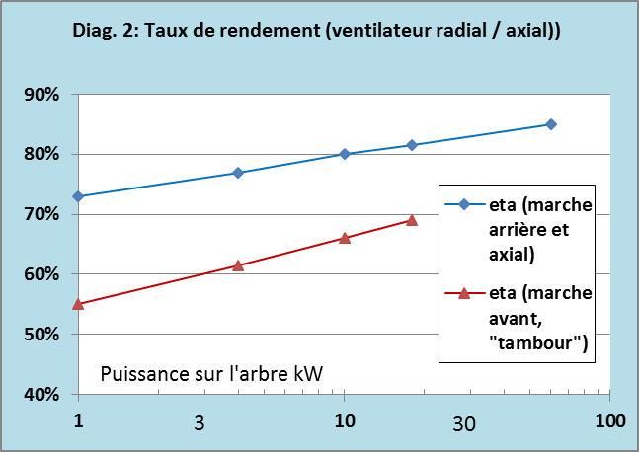
 |  |  |  | Tableau auxiliaire 3: Débits relatifs des moteurs à commutation de polarité
 |  |  |  | Vitesses de rotation nominale: sont indiquées les vitesses synchrones; en raison du patinage, les vitesses de rotation effectives sont inférieures de quelques %.

Les valeurs de débit doivent être reportées sur le tableau des profils de charge 1.7 de l'assistant de calcul.
Si aucun temps (3e ou 3e et 4e lignes), répéter le débit indiqué sur la ligne supérieure.
 |  |  |  | vit. rot. nominale | Débit
 |  |  |  | 4/6 pôles |  |  |  |  |  | Les données de Dropdown de la cellule D23 de l'assistant de calcul peuvent être déplacées; ne pas les supprimer.
 |  |  |  | 1500 | 100% |  |  |  |  | 1450 | 100%
 |  |  |  | 1000 | 67% |  |  |  |  | 2900 | 97%
 |  |  |  | 2/4 pôles |  |  |  |  |  | 975 | 94%
 |  |  |  | 3000 | 100% |  |  |  |  | à commutation de polarité
 |  |  |  | 1500 | 50%
 |  |  |  | 4/6/8 pôles, 3 vitesses de rotation
 |  |  |  | 1500 | 100%
 |  |  |  | 1000 | 67%
 |  |  |  | 750 | 50%

Diagramme auxiliaire3: valeurs de référence cos j pour moteurs IEC IE2, IE3

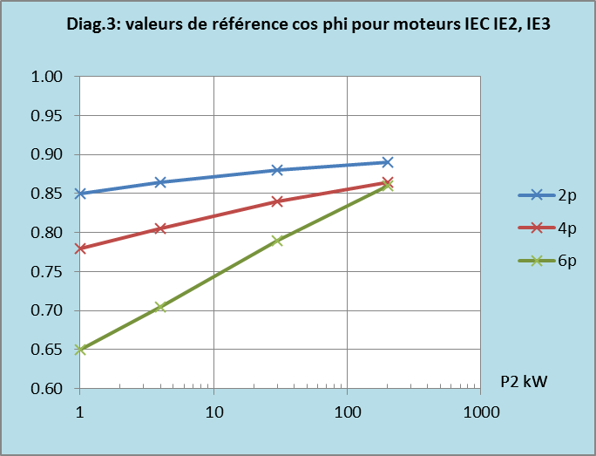

 |  | Exponent | 2.8
 |  | Zuschlag | 4%

